개요
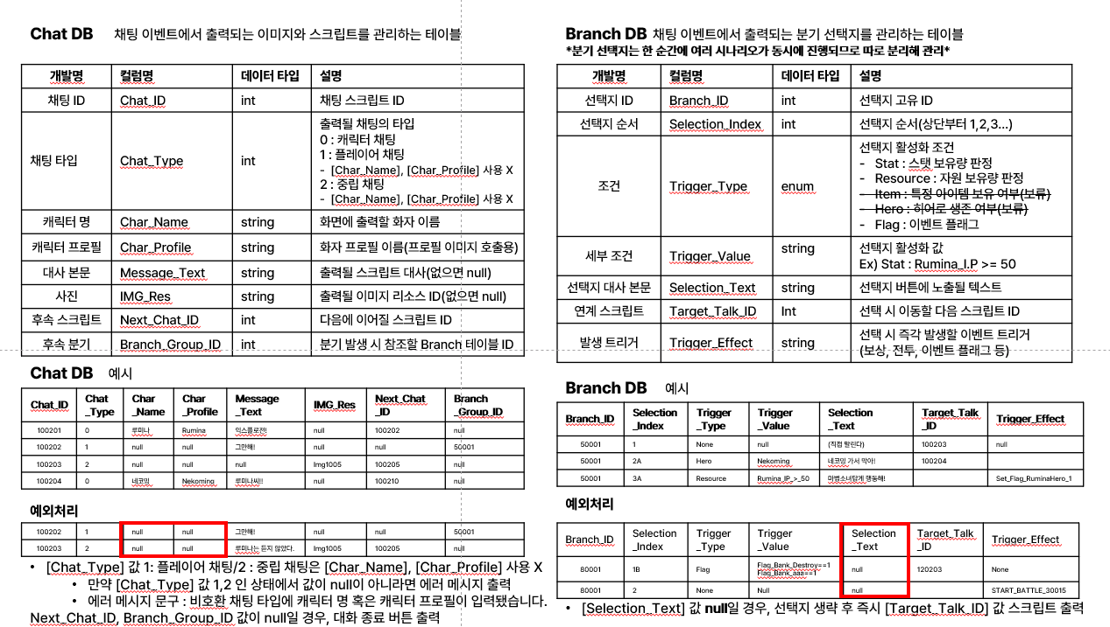
이벤트 스크립트 테이블

개요 | 본 문서는 Hero Influence의 이벤트 데이터를 처리하고 내러티브 스크립트를 테이블로 정리한 문서다.
문서 목적 | 메인 퀘스트, 서브퀘스트의 내러티브 콘텐츠를 채팅 시스템으로 구현한다.
기획 의도 | 다양한 분기 이벤트를 통해 유저가 맵 곳곳을 탐험하는 동기를 제공한다.
문서 범위 | 본 문서는 다음과 같은 문서를 포함한다. Chat DB : 채팅 이벤트에서 출력되는 이미지와 스크립트를 관리하는 테이블 Branch DB : 채팅 이벤트에서 출력되는 분기 선택지를 관리하는 테이블

수정 날짜 | 버전 | 담당자 | 수정 내역 | 비고
2026-07-03 | ver.1.0 | 이기석 | 초안 작성
2026-07-12 | ver.1.1 | 이기석 | 4구역 전체 시나리오 개편 및 메인/서브 이벤트 스크립트 작성 | 은행 삭제 반영, 3단 방위선과 서브 이벤트 2종 연계
2026-08-09 | ver.1.6 | 이기석 | 4구역 401~441 전체 대사 초안 및 분기 경로를 Chat/Branch DB에 반영 | 1줄 50자 이하, 메인·서브 유형별 플레이 경로 분량 규칙 적용
2026-08-10 | ver.1.7 | 이기석 | 4구역 상태·완료·전투 토큰 확정 및 Branch DB 런타임 연결 | 1구역 ver4.6 악명·완료 규칙 참조 / Reward 공란 및 보상 예정 비고 표기
2026-08-10 | ver.1.8 | 이기석 | 전투 종료 Chat 및 승패 판정 Branch 연결 | 전투 진입·재전투 Next_Chat_ID 추가 / Flag_BattleResult 승패 분기 적용
2026-08-10 | ver.1.9 | 이기석 | Chat_Type 2 중립 채팅 괄호 표기 통일 | '전투 종료' 시스템 스크립트 제외
2026-09-06 | ver.2.0 | 이기석 | 나락 서브 이벤트 1-1·1-2 전면 개편 | 원로 빌런 민원인 설정 / 특수 플래그 순차 분기 / 분량 규칙 반영
2026-09-23 | ver.3.0 | 이기석 | 서브 이벤트 개편, 4구역을 2구역으로 변경 | 연계 이벤트 제거
2026-09-23 | ver.3.1 | 이기석 | 메인이벤트 플래그 및 데이터테이블 연결 구조 통일 | 서브이벤트 기준 적용: 최초 진입/재전투 분기, 최초 패배 보상·재전투 해금, 승리 보상·상위 완료·상호 배타 비활성화 연결
2026-09-28 | ver.3.2 | 이기석 | 메인 이벤트 1-3 공돌이 소속 및 협조 동기 개편 | 빌런 연합 소속 명시 / 히어로 위협에 의한 강제 동행 반영
2026-09-28 | ver.3.3 | 강현재 | 플래그 넘버 수정 (예시 - Set_Flag_MainQuest1-1HelpProtesters → Set_Flag_MainQuest3-1HelpProtesters) | 이벤트 스크립트 테이블_1구역과 플래그명 중복 문제 해결

용어 정의

Chat DB | 채팅 이벤트에서 출력되는 이미지와 스크립트를 관리하는 테이블
개발명 | 컬럼명 | 데이터 타입 | 설명
채팅 ID | Chat_ID | int | 채팅 스크립트 ID [채팅 ID 작성 규칙] 기획의도 : 스크립트의 위치를 쉽게 파악하기 위함 1. 채팅 ID는 XXXXXX 일곱자리로 구성 2. XXXXXXX 첫번째 자리는 이벤트가 위치한 구역 표시 3. XXXXXXX 두~세번째 자리는 구역 이벤트 번호 표시 4. XXXXXXX 뒤에서 네자리는 스크립트 번호 표시
채팅 타입 | Chat_Type | int | 출력될 채팅의 타입
 |  |  | 0 : 캐릭터 채팅
 |  |  | 1 : 플레이어 채팅
 |  |  | - [Char_Name], [Char_Profile] 사용 X
 |  |  | 2 : 중립 채팅
 |  |  | - [Char_Name], [Char_Profile] 사용 X
캐릭터 명 | Char_Name | string | 화면에 출력할 화자 이름
캐릭터 프로필 | Char_Profile | string | 화자 프로필 이름(프로필 이미지 호출용)
대사 본문 | Message_Text | string | 출력될 스크립트 대사(없으면 null)
사진 | IMG_Res | string | 출력될 이미지 리소스 ID(없으면 null)
후속 스크립트 | Next_Chat_ID | int | 다음에 이어질 스크립트 ID
후속 분기 | Branch_Group_ID | int | 분기 발생 시 참조할 Branch 테이블 ID

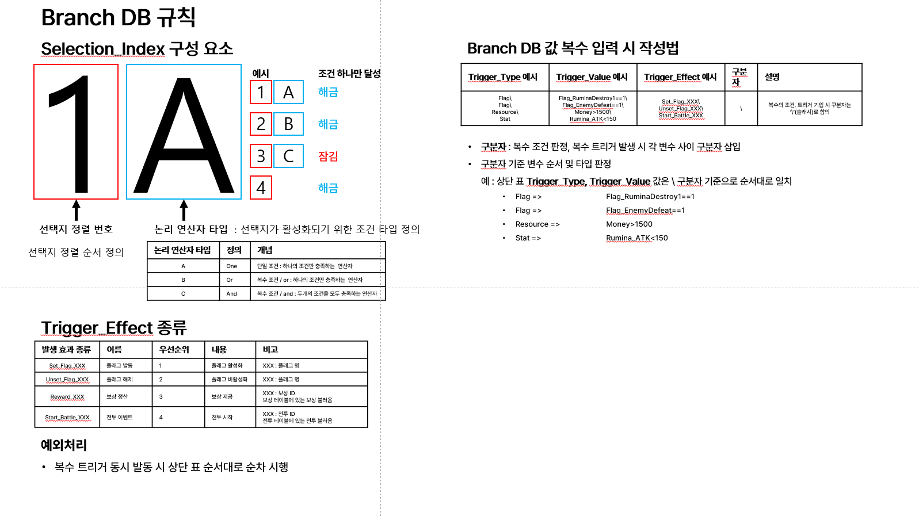
*분기 선택지는 한 순간에 여러 시나리오가 동시에 진행되므로 따로 분리해 관리*
Branch DB | 채팅 이벤트에서 출력되는 분기 선택지를 관리하는 테이블
개발명 | 컬럼명 | 데이터 타입 | 설명
선택지 ID | Branch_ID | ㅋ | 선택지 고유 ID [선택지 ID 작성 규칙] 기획의도 : 스크립트의 위치를 쉽게 파악하기 위함 1. 선택지 ID는 XXXXX 다섯자리로 구성 2. XXXXX 첫번째 자리는 이벤트가 위치한 구역 표시 3. XXXXX 두~세번째 자리는 구역 이벤트 번호 표시 4. XXXXX 뒤에서 두자리는 이벤트 내 분기 번호 표시
선택지 순서 | Selection_Index | int | 선택지 순서(상단부터 1,2,3…)
조건 | Trigger_Type | enum | 선택지 활성화 조건
 |  |  | -Stat : 스탯 보유량 판정
 |  |  | -Resource : 자원 보유량 판정
 |  |  | -Flag : 이벤트 플래그
세부 조건 | Trigger_Value | string | 선택지 활성화 값
 |  |  | Ex) Stat : Rumina_I.P >= 50
선택지 대사 본문 | Selection_Text | string | 선택지 버튼에 노출될 텍스트
연계 스크립트 | Target_Talk_ID | Int | 선택 시 이동할 다음 스크립트 ID
발생 트리거 | Trigger_Effect | string | 선택 시 즉각 발생할 이벤트 트리거
 |  |  | (보상, 전투, 이벤트 플래그 등)

